界面&功能
签到 |  | 功能规则
1
 | 界面简介
 |  |  | 1、 | 关闭按钮
 |  |  | ▶ | 点击后关闭界面，按钮需有按下效果，无过多功能。
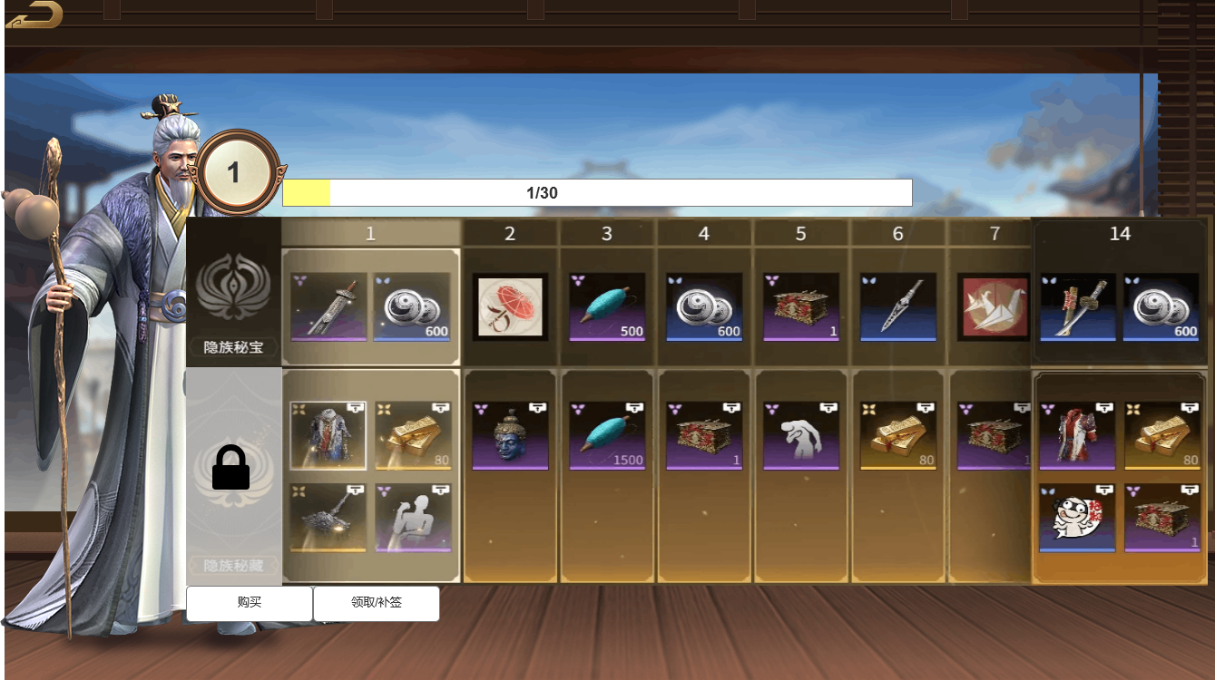 |  |  | 2、 | 角色立绘
 |  |  | ▶ | 显示任意立绘，仅做展示用。
3
 |  |  | 3、 | 签到天数显示
2
 |  |  | ▶ | 显示玩家当前已签到天数，无过多内容。
 |  |  | 4、 | 签到进度条
4
7
 |  |  | ▶ | 显示玩家当前签到进度条，无过多内容。
 |  |  | ▶ | 进度条上方有数字显示，显示格式为：签到天数/总天数。
 |  |  | 5、 | 免费奖励栏
5
 |  |  | ▶ | 奖励分为免费奖励与付费奖励。
 |  |  | ▶ | 此处为免费奖励，玩家未付费时，签到可领取该栏位奖励。
 |  |  | 6、 | 付费奖励栏
 |  |  | ▶ | 此处为付费奖励，玩家付费后，解锁栏位奖励，签到可同时领取该栏位奖励。
 |  |  |  | ▶ | 未解锁时锁定状态，须在栏位处覆盖蒙版与锁定图标。
 |  |  | 7、 | 奖励栏位
6
 |  |  | ▶ | 奖励栏位默认8个栏位的奖励。
 |  |  |  | ▶ | 默认站的的第8个栏位为第30天的奖励。
 |  |  |  | ▶ | 除第8个栏位，前七个栏位为可滑动效果。
 |  |  | ▶ | 栏位上方会显示对应天数。
 |  |  | ▶ | 当奖励可领取时，对应栏位周边有发光效果。
 |  |  | ▶ | 奖励栏位会将最左侧奖励设为默认选择且保持不变。
 |  |  | 8、 | 购买
8
2
 |  |  |  | 购买解锁付费栏位，点击后将弹出二级通用确认界面。
 |  |  | 9、 | 领取/补签
 |  |  | ▶ | 根据选择的栏位判断为领取或补签。
 |  |  |  | ▶ | 领取：点击后将直接领取奖励。
 |  |  |  | ▶ | 补签：点击后将弹出二级确认界面。
 |  |  |  |  | ▶ | 补签：需消耗道具。
 |  |  | ▶ | 奖励发放
 |  |  |  | ▶ | 领取时需判断玩家背包是否>N
 |  |  |  |  | ▶ | N：为领取物品数量。
 |  |  |  |  | ▶ | 若>=则直接发放至背包。
 |  |  |  |  | ▶ | 若<则通过邮箱发放。
 |  |  |  |  |  | ▶ | 若邮箱已满则走邮箱逻辑。

